DASH
 |  |  | RESULTADO OPERATIVO (RO) |  |  |  |  |  | GP-GCE-FOR-F06
 |  |  |  |  |  |  |  |  | Fecha | 2024-11-25
 |  |  | PTAR PLANTA 5 - CREDITEX |  |  |  |  |  | Rev | 1

MES DEL REPORTE
76.29%
2026-05-02
SEMANA 26

 |  |  | Margen | Margen
 |  |  | 100.1% | 127.5%
 |  | PARTIDAS | CV | VAC
FA01 | 1.01 | TRABAJOS PRELIMINARES | -26,127.81 | -26,127.81
FA01 | 2.01 | OBRAS PROVISIONALES | -25,400.91 | -25,400.91
FA01 | 3.01 | CONCRETO | 11,866.04 | 11,866.04
FA01 | 4.01 | ACERO | 124,395.73 | 124,395.73
FA01 | 5.01 | CURADO | 9,746.33 | 9,961.28
FA01 | 6.01 | VARIOS | 3,729.47 | 3,729.47
FA01 | 7.01 | TABIQUERIA | 0.00
FA01 | 8.01 | BITUMEN | 9,639.13 | 9,639.13
FA01 | 9.01 | CONTRAPISO | 0.00
FA01 | 10.01 | PRUEBA HIDRAULICA | 5,586.82 | 5,586.82
FA01 | 11.01 | TARRAJEO | 54.58 | 54.58
FA01 | 11.02 | SOLAQUEO | -1,935.23 | -1,935.23
FA01 | 11.03 | FALSO PISO | 0.00 | 0.00
FA01 | 11.04 | FORJADO ESCALERAS | 0.00 | 0.00
FA01 | 11.05 | DERRAME | 0.00 | 0.00
FA01 | 11.06 | CONTRAZOCALO | 8,034.34 | 8,034.34
FA01 | 11.07 | ZOCALO CERAMICO | 0.00
FA01 | 11.08 | PISO DE CERAMICO | 0.00 | 0.00
FA01 | 11.09 | VARIOS (PUERTAS, ETC) | 1,650.00 | 1,650.00
FA01 | 12.1 | IIEE | 0.00 | 0.00
FA01 | 13.1 | IISS | 6,978.12 | 6,978.12
FA01 | 14.1 | MOVIMIENTOS DE TIERRAS | -18,080.48 | -18,080.48
FA01 | 15.1 | PREFABRICADO | 0.00 | 0.00
FA01 | 15.2 | APUNTALAMIENTO | 0.00 | 0.00
FA01 | 15.3 | ENCOFRADO | -8,394.50 | -8,394.50
FA01 | 16.1 | ESTRUCTURA METÁLICA | -1,071.00
FA01 | 17.1 | IMPERMEABILIZACION | 881.92 | 881.92
FA01 | 18.1 | PINTURA | 0.00
 |  |  | 101,552.56 | 95,860.39
 |  |  | 101,552.56 | 102,838.51

MARGEN CV
MARGEN VAC

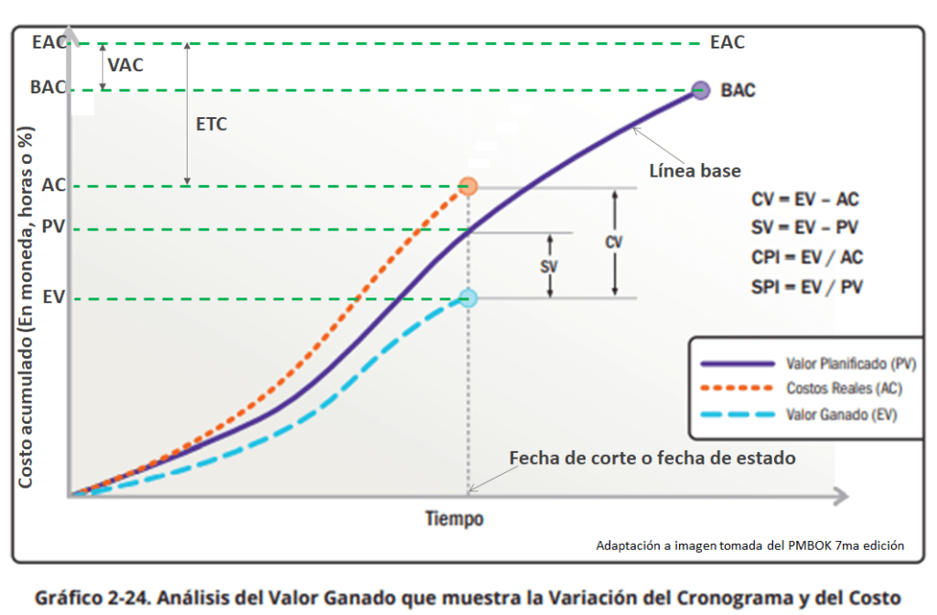

 |  |  |  |  | Término | Nombre / Significado | Fórmula | Interpretación en Obra
 |  |  |  |  | PV (Planned Value) | Valor Planificado (BCWS) | PV = % Planificado × BAC | Lo que deberías haber avanzado según línea base y cronograma.
 |  |  |  |  | EV (Earned Value) | Valor Ganado (BCWP) | EV = % Real Ejecutado × BAC | Lo que realmente has ganado en función del avance físico aprobado.
 |  |  |  |  | AC (Actual Cost) | Costo Real (ACWP) | AC = Σ Costos Ejecutados a la Fecha | Lo que realmente costó ejecutar el avance logrado.
 |  |  |  |  | BAC (Budget at Completion) | Presupuesto al Completamiento | — | Presupuesto total aprobado del proyecto.
 |  |  |  |  | EAC (Estimate at Completion) | Estimación al Completamiento | EAC = AC + (BAC − EV) o BAC / CPI | Cuánto costará terminar la obra basado en desempeño actual.
 |  |  |  |  | ETC (Estimate to Complete) | Estimación para Terminar | ETC = EAC − AC | Lo que falta por gastar para completar la obra.
 |  |  |  |  | CV (Cost Variance) | Variación de Costos | CV = EV − AC | Si es negativo: estás gastando más de lo que produces.
 |  |  |  |  | SV (Schedule Variance) | Variación de Cronograma | SV = EV − PV | Si es negativo: estás atrasado respecto a lo planificado.
 |  |  |  |  | CPI (Cost Performance Index) | Índice de Desempeño de Costos | CPI = EV / AC | Mide eficiencia del gasto ( <1 = ineficiencia ).
 |  |  |  |  | SPI (Schedule Performance Index) | Índice de Desempeño de Cronograma | SPI = EV / PV | Mide eficiencia del avance ( <1 = atraso ).
 |  |  |  |  | VAC (Variance at Completion) | Variación al Completamiento | VAC = BAC − EAC | Si es negativo: el proyecto terminará con sobrecosto.
 |  |  |  |  | TCPI (To Complete Performance Index) | Índice de Desempeño Requerido | TCPI = (BAC − EV) / (BAC − AC) | Eficiencia mínima necesaria para cumplir el presupuesto.

